Graf
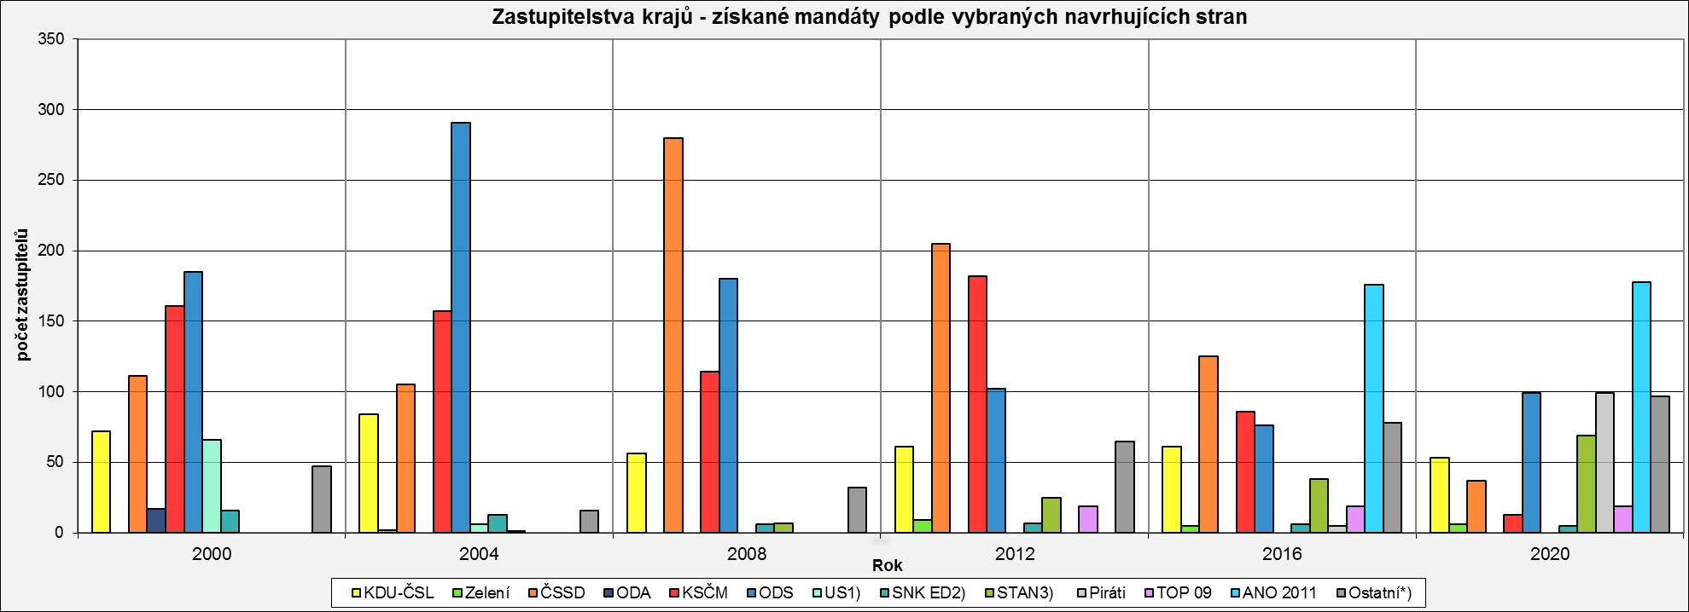
Zastupitelstva krajů - získané mandáty podle vybraných navrhujících stran
 | KDU-ČSL | Zelení | ČSSD | ODA | KSČM | ODS | US1) | SNK ED2) | STAN3) | Piráti | TOP 09 | ANO 2011
2000 | 72 | 0 | 111 | 17 | 161 | 185 | 66 | 16 | 0 | 0 | 0 | 0
2004 | 84 | 2 | 105 | 0 | 157 | 291 | 6 | 13 | 1 | 0 | 0 | 0
2008 | 56 | 0 | 280 | 0 | 114 | 180 | 0 | 6 | 7 | 0 | 0 | 0
2012 | 61 | 9 | 205 | 0 | 182 | 102 | 0 | 7 | 25 | 0 | 19 | 0
2016 | 61 | 5 | 125 | 0 | 86 | 76 | 0 | 6 | 38 | 5 | 19 | 176
2020 | 53 | 6 | 37 | 0 | 13 | 99 | 0 | 5 | 69 | 99 | 19 | 178

Navrhující strana - politická strana a politické hnutí, které navrhly kandidáty na kandidátní listinu
1) v letech 2004 a 2008 jako Unie svobody - Demokratická unie (US-DEU)
2) v roce 2000 kandidovala strana pod názvem Sdružení nezávislých kandidátů a v roce 2004 jako SNK sdružení nezávislých
3) v roce 2004 a 2008 jako "Nezávislí starostové pro kraj"
*) ostatní navrhující strany: | 2000 - DEU, NEZ, SOS, ZHN, NPM
 | 2004 - SOS, VPM, LIB, SD-SN
 | 2008 - SOS, ZHN, HNHRM, Nestran., Doktoři, ALTERNATIVA, SLK, S.cz
 | 2012 - NEZ, HNHRM, VPM, Nestran., ALTERNATIVA, SLK, S.cz, SPOZ, JIH 12, VČ, Změna
 | 2016 - HNHRM, SOM, Nestran., KOA, SLK, Svobodní, Soukromníci, SPOZ, HOPB, JIH 12, VČ, Změna, OPAT, ŽTB, ProOL, HDK, SPD

 | 2020 - HNHRM, Nestran., SLK, Soukromníci, JIH 12, VČ, STO, UFO, PRO PLZEŇ, KVC, SOL, ProOL, HDK, SPD, JsmePRO!, SNK1, ProMOST, Hlas, Trikolóra, SproK

